销量
戴姆勒卡车集团补盲镜出口项目产品量价规划
一、销量、售价、生命周期 |  | 7年
项目名称： |  |  |  |  |  |  |  |  |  |  |  | 合计
产品名称 | 产品图号 | 配置 | 销售价格 （元，未税） | 2023年 | 2024年 | 2025年 | 2026年 | 2027年 | 2028年 | 2029年 | 2030年
补盲镜 | A9608100102 | 手动 无电功能 | 8.3欧元更改为8.01欧元 | 4901 | 4901 | 4901 | 4901 | 4901 | 4901 | 4901 |  | 34,307 | 销价不含开发费分摊
底座 | A0008110496 |  | 0.22欧元更改为0.23欧元 | 8375 | 8375 | 8375 | 8375 | 8375 | 8375 | 8375 |  | 58,625
 | 8.01 | 7.0740 | 56.66 |  |  |  |  |  |  |  |  | - | 2.01 | 14.22
 | 0.23 | 7.0740 | 1.63 |  |  |  |  |  |  |  |  | - | 0.11 | 0.78
 | 8.01 | 7.6069 | 60.93 |  |  |  |  |  |  |  |  | - | 2.01 | 15.29
 | 0.23 | 7.6069 | 1.75 |  |  |  |  |  |  |  |  | - | 0.11 | 0.84
合计 |  |  |  | 13,276 | 13,276 | 13,276 | 13,276 | 13,276 | 13,276 | 13,276 | - | 92,932

 |  | 预计销价年降 | 5 年 0.5 %
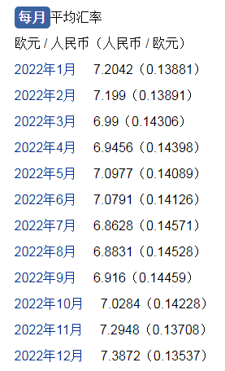
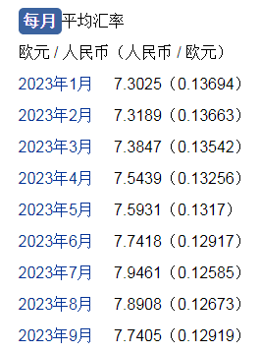
涂红色处为必填项 |  |  |  | 1.7088349316
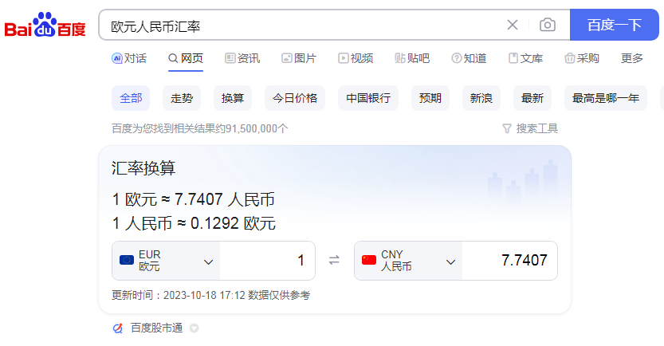
 |  |  |  |  |  |  |  |  |  |  | 7.2042 |  |  |  | 7.3025
 |  |  |  |  |  |  |  |  |  |  | 7.199 |  |  |  | 7.3189
 |  |  |  |  |  |  |  |  |  |  | 6.99 |  |  |  | 7.3847
 |  |  |  |  |  |  |  |  |  |  | 6.9456 |  |  |  | 7.5439
 |  |  |  |  |  |  |  |  |  |  | 7.0977 |  |  |  | 7.5931
 |  |  |  |  |  |  |  |  |  |  | 7.0791 |  |  |  | 7.7418
 |  |  |  |  |  |  |  |  |  |  | 6.8628 |  |  |  | 7.9461
 |  |  |  |  |  |  |  |  |  |  | 6.8831 |  |  |  | 7.8908
 |  |  |  |  |  |  |  |  |  |  | 6.916 |  |  |  | 7.7405
 |  |  |  |  |  |  |  |  |  |  | 7.0284
 |  |  |  |  |  |  |  |  |  |  | 7.2948
 |  |  |  |  |  |  |  |  |  |  | 7.3872

 |  |  |  |  |  |  |  |  |  | 年平均 | 7.0739916667 |  |  |  | 7.6069222222

